상품제안서
프리미엄 모던 보온보냉백 | 상품코드: S44207

 |  |  |  |  |  |  | 02-713-8555 | www.synergygift.co.kr
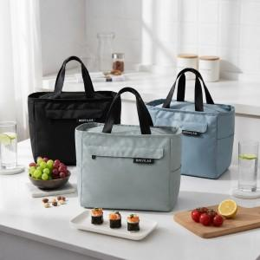

【상세/제작정보】 | - 재질 : 나일론, 면<br>- 사이즈 270*165*235(mm)<br>- 색상 : 스카이블루/블랙

【인쇄/포장옵션】 | 실크, 풀칼라 / OPP(비닐)

【공급단가】 | 수량 | 60~ | 100~ | 500~ | 1,000~ | 3,000~
*VAT별도 | 단가 | 7,540원 | 7,130원 | 6,780원 | 6,610원 | 6,490원

【상품 URL】 | https://www.synergygift.co.kr:443/src/goods_detail.php?gdno=44207

